ﾌﾛｰ1
図１
ＳＶＳＳフロー図
44
濃硫酸
DES計量槽RT-26
EBS
 |  | 次バルブ48
48
DES地下タンク戻りライン
TP-106
NT-33
DES危険物第４類３石
TT-15
①
40
サルファン・タンク
ｻﾙﾌｧﾝ
39

32
DES移送ﾊﾞﾙﾌﾞ
SVS-V工程行き
RP-06
ATBC工程行き
③
②
⑱
42
UL工程行き
 |  |  |  |  |  |  | 排ガス
流量計
⑲
④
⑤
47
⑳
流量計
NK-25ﾚﾍﾞﾙHでRP-06停止
22
21
⑰
⑦
46
⑧
CW戻（SP挿入）
（A）
28
⑥
ＮＫ－１１
６m3GL
35
PI
計空
計空
 | N2 |  |  |  |  | N2 | CW戻り
 |  |  |  |  |  |  |  | スクラバー
34
33
⑬
ＮＫ－２５
５m3GL
⑩
27
CW入（SP挿入）
⑪
NF-05
ＢＲ出
 |  |  |  |  | ｽﾁｰﾑ

濃硫酸タンク
TT-03
 |  |  | BR
 |  |  |  |  |  |  | CW入り
45
26
⑨

31
39
23
30
⑭
⑫
TP-102
24
⑯
41
ＶＴ－０１
 |  |  |  | ｹﾐﾌﾛｰ配管40A
36
43
25
VP-01
NP-154
⑮
38
ｵﾘﾌｨｽ6mm
」
」
」
37
（SP挿入）
※NK-25ﾌﾞﾗｲﾝ配管撤去2019年
N2
各々のﾎﾟﾝﾌﾟ同時起動不可（ｲﾝﾀｰﾛｯｸ）

※VP-01稼働時にはNP-154が作動しない設定である。 （誤操作防止対策）
※NK-25液面センサーが感知した場合、RP-06が停止する設定である。 （NK-11、NK-25 O/F 対策）
※ｴﾁｵﾝ酸貯槽VT-01がﾚﾍﾞﾙHHを感知した場合、VP-01が停止する設定である。 （O/F 対策）

ﾄﾚｰｽ
図２
図２
エチオン酸移送ラインスチームﾄﾚｰｽライン フロー図
エチオン酸移送ラインスチームﾄﾚｰｽライン フロー図
１工場蒸気ライン
１工場蒸気ライン
１工場２階北側
１工場２階北側
1工場南側
1工場南側
エチオン酸移送ライン
エチオン酸移送ライン
スチームﾄﾚｰｽライン
スチームﾄﾚｰｽライン
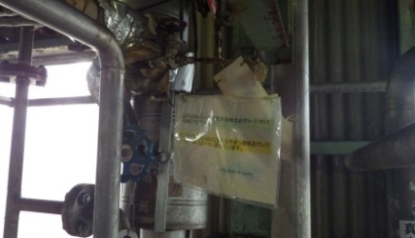
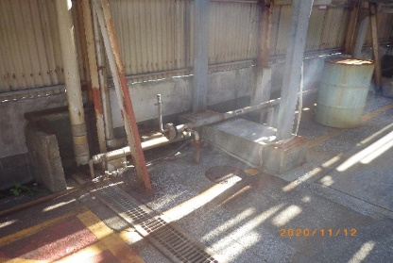

SVSV工場～反応工場東側
SVSV工場～反応工場東側

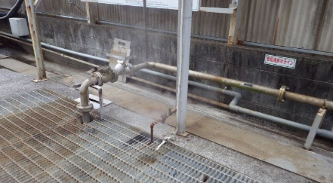
２工場新2工場間
２工場新2工場間

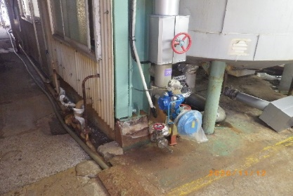
２工場2階NK-25
２工場2階NK-25

エチオン酸タンク VT-01
エチオン酸タンク VT-01
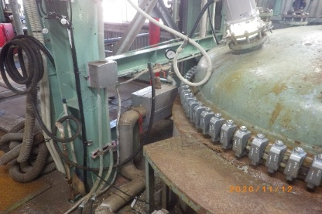

バルブ②

エチオン酸化反応槽 NK-11
エチオン酸化反応槽 NK-11

バルブ①

バルブ③
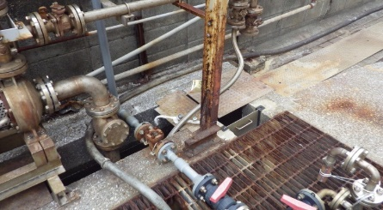
SVSV反応槽 VK-01
SVSV反応槽 VK-01

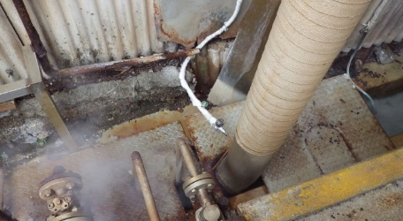
SVSV工場～反応工場東側
SVSV工場～反応工場東側
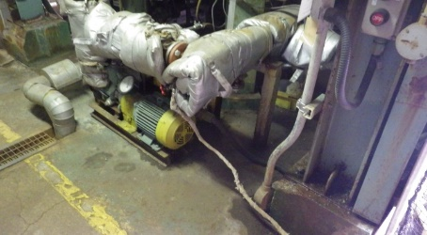

SVSV工場２階
SVSV工場２階

１工場北側屋外
１工場北側屋外

メーカー回答
